I TRIMESTRE-01
13.1.1 PROVINCIA CONSTITUCIONAL DEL CALLAO: FICHA TÉCNICA DE REMISIÓN DE INFORMACIÓN DE ACTIVIDADES PARA EL OBSERVATORIO , enero a marzo - 2026 |  |  |  |  |  |  |  | MDVENTANILLA-ICR-ACT-001
INSTITUCION /ORGANO: INSTANCIA DISTRITAL DE CONCERTACIÓN - MUNICIPALIDAD DISTRITAL DE VENTANILLA - GERENCIA DE DESARROLLO HUMANO
DENOMINACION DE LA ACTIVIDAD: Violencia contra las Mujeres y los Integrantes del Grupo Familiar
LUGAR: Ventanilla Centro |  |  | FECHA : 08/03/2026 |  |  |  | PÁGINA: 1 de 1

DATOS DE LA ACTIVIDAD
UNIDAD ORGANICA A CARGO | Gerencia de Desarrollo Humano |  |  | FECHA INICIO |  | 2026-03-08 |  |  | FECHA DE CULMINACION |  | 2026-03-08
ESTADO DE LA ACTIVIDAD | Programado |  |  | EJE |  | Prevención
ANTECEDENTES | Actividades diversas
OBJETIVO ESTRATEGICO | Implementar medidas de prevención de la violencia y los integrantes del grupo familiar.
ACCION ESTRATEGICA | Fortalecer e incentivar a nuestros aliados para prevenir la violencia contra las mujeres e integrantes del grupo Familiar.
DESCRIPCION (Incluye análisis) | Esta actividad se desarrolló en el marco del Día Internacional de la Mujer. Inició con una maratón de tres kilómetros, que partió desde el frontis del Palacio Municipal y culminó en la playa Costa Azul. Posteriormente, en conjunto con nuestros aliados, se llevó a cabo una feria de servicios.
PARTICIPANTES | Alcalde de la Municipalidad de Ventanilla, Poblacion (mujeres), aliados en las diversas instancias de la Municipalidad de Ventanilla.
CONCLUSIONES | Fomentar actividades y medidas para la prevencion de la violencia contra la mujer y los integrantes del grupo familiar.
ANEXOS ( Precisar y adjuntar: testimonio fotográfico, flyer, cronograma de actividades) | 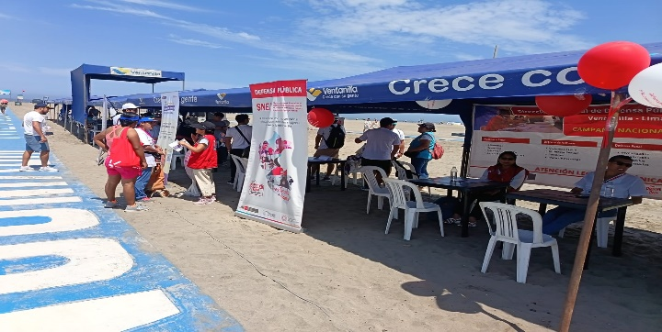 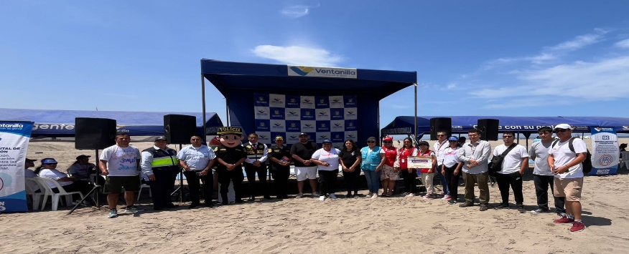 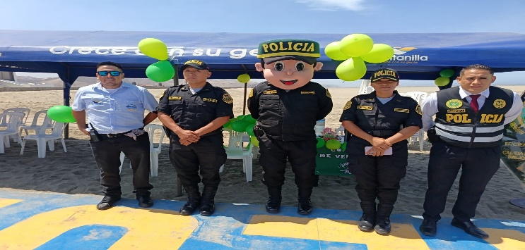

MEDICION DE LA ACTIVIDAD
DESCRIPCION |  | El 08 de marzo del ao 2026 se llevo a cabo la actividad por el Dia Internacion de la Mujer |  |  | Programado en POI |  |  |  |  | SI

x
 |  |  |  |  |  |  |  |  |  | NO

Fuente: Informes de actividades de IDC
Elaboración: Gerencia de Desarrollo Humano -Representante Alterna - IDC La Punta
Descargado: OBSERVATORIO DE LA VIOLENCIA A LA MUJER Y LOS INTEGRANTES DEL GRUPO FAMILIAR DE LA REGIÓN CALLAO

